F-HPPL
F-HPPL - EVEKTOR SPORTSTAR - FICHE DE PESEE

Attention ce document ne remplace pas la fiche de pesée qui se trouve dans la sacoche de l'avion

Date fiche de pesée : | 17/12/2015 |  | F-HPPL

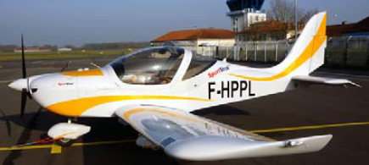
F-HPPL | Masse (Kg) | Bras de levier (M) | Moment (M.Kg)
Avion vide | 347 | 0.250 | 86.8
Places avant | 190 | 0.545 | 103.6
Bagages (25 Kg max) | 5 | 1.083 | 5.4
Essence | 56 | 0.680 | 38.1
Total : | 598 | 0.391 | 233.8

Masse Max | 600 Kg
92.5 | 374 | 233.8 | 598 | 233.795 | 598 | 0 | 598
117 | 374 |  |  | 233.795 | 70 | 233.795 | 598
146 | 395
183 | 452
240 | 600
224 | 600
172.5 | 524
92.5 | 374

Attention ce document ne remplace pas la fiche de pesée qui se trouve dans la sacoche de l'avion

